BeerSheet
Ficha Técnica Cervejeira |  |  |  |  |  |  |  |  | Rótulo
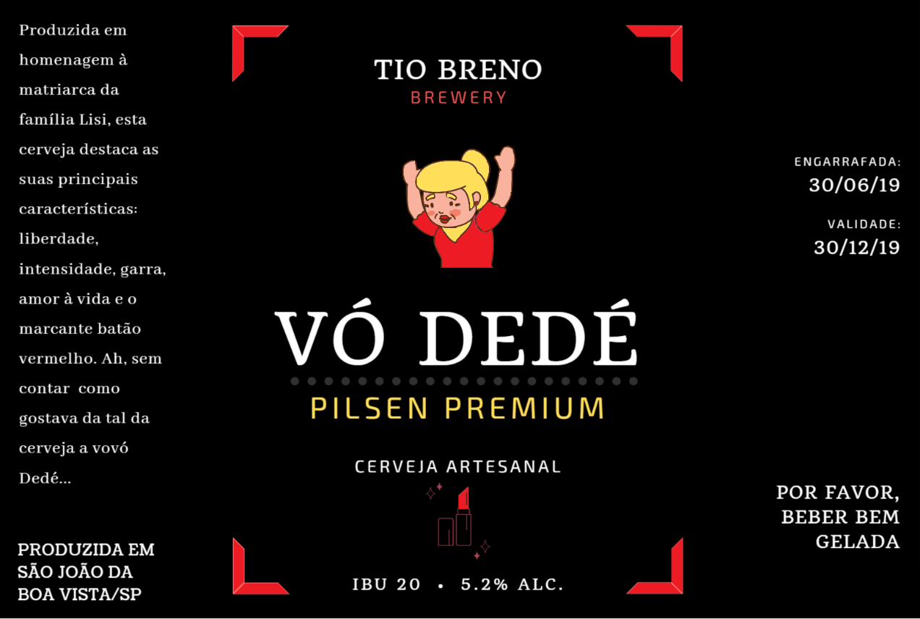
 | Nome da Cerveja: | Widett |  |  |  |  | Data da Produção: | 2019-05-01

 | Método Utilizado: | BIAB |  |  |  |  | Tempo para Consumo Total: | 24 dias

 | Propriedades: | ABV: | IBU: | OG: | FG: | COR: | Estilo: | Belgian Witbier
 |  |  |  | 1059
 |  |  |  |  |  |  | Volume Final: | 10 Litros
 | Ingredientes: | Quantidades |  | Descrição
 |  | 1.2 kg |  | Malte Pilsen |  |  | Dicas / Observações:
 |  | 1.0 kg |  | Malte de Trigo |  |  | Cálculo do IBU: - OG: - (P): Peso em Miligramas do Lúpulo: - (AA): Alfa-Ácido do Lúpulo: - (T): Tempo da Fervura: 60 minutos - (V): Volume da Cerveja = - (U): Utilização (Consultar Tabela): - IBU = (U x P x A) / V
 |  | 0.25 kg |  | Flocos de Trigo
 |  | 5g |  | Semente de Coentro
 |  | 10g |  | Lúpulo Herkules
 |  | 1 |  | Levedura K-97

Processo de Brassagem:

 | Volume da H2O Inicial: |  |  | Temp. Inicial (oC): |  |  | Teste do Iodo (0 a 5*):
 | 15 Litros |  |  | 70 oC |  |  | 5 minuto: | 0
 |  |  |  |  |  |  | 15 minutos: | 0
 | Tempo da Brassagem: |  |  | Temp. da Brassagem (oC): |  |  | 30 minutos: | 1
 | 01 hora |  |  | 65 oC |  |  | 50 minutos: | 3
 |  |  |  |  |  |  | 60 minutos: | 4
 | Volume da H2O para Lavagem: |  |  | Temp. da H2O para Lavagem (oC): |  |  | 70 minutos: | 5
 | - |  |  | - |  |  | __ minutos:
 |  |  |  |  |  |  | * 0: Escuro / 5: Corresponde ao Iodo
 | Dicas / Observações:
 | Foi feita a clarificação do mostro filtrando o mesmo nos próprios grãos. Não foi feito uma lavagem com agua adicionalna temperatura de 70oC. Temperatura do Mashout foi de 75oC.

Processo de Fervura:

 | Tempo Total da Fervura: |  | 1 Hora |  |  |  | Volume de H2O: | 15 Litros

 | Densidade Pré-Fervura (SG): |  | 1059 |  |  |  | Densidade Pré-Fervura (Brix): | 15

 | Ingredientes a serem adicionados na Fervura:
 |  | Quando adicionar (em min.)? |  |  | Ingrediente (Lúpulo, Clarificante ou Condimentos) |  |  | Quantidade
 | 1 | 0 minutos |  |  | Lúpulo Magnum |  |  | 5g
 | 2 | 45 minutos |  |  | Lúpulo Magnum |  |  | 5g
 | 3 | 45 minutos |  |  | Whirfloc |  |  | 1 pastilha
 | 4 | 55 minutos |  |  | Coentro |  |  | 5g
 | 5
 | 6
 | 7
 | 8
 | 9
 | 10

 | Dicas / Observações:
 | Utilizar uma única boca para esquentar o centro da panela.

Processo de Fermentação / Maturação

 | Leveduras Utilizadas:
 |  | Quando adicionar (dias)? |  |  | Levedura |  |  | Quantidade
 | 1 | 0 dia |  |  | Fermento K-97 |  |  | 10g
 | 2
 | 3

 | Temperatura de Fermentação: |  |  | 18oC / 25oC / 0oC |  |  | Tempo de Fermentação: | 07 dias / 05 dias / 02 dias

 | Variação da Densidade durante a Fermentação: |  |  |  |  |  | Observações e Dicas:
 | Tempo |  | Brix |  | SG |  | Foi adicionado a Gelatina (1/2 pc e 100ml de H2O no dia XX/0X/19)
 | 5 dia |  | 8 |  | 1011
 | 6 dia
 | 9 dia
 | 10 dia
 | __ dia
 | __ dia

 | Temperatura de Maturação: |  |  | 2.5 oC (termostato) |  |  | Tempo de Maturação: | 10/04/19 a 24/04/19 (14 dias)

Processo de Envase:

 | Gramas de Açucar por Litro: | 7g/L |  |  |  | Observações e Dicas:
 |  |  |  |  |  | Boa para beber a partir de XX/0X/19.
 | Tempo de Espera: | 10 dias

 | Temperatura de Espera: | Ambiente

Utilização
